Sheet1
Giao dịch theo breakout

Người thực hiện: |  |  | thangbk236
Ngày lên kế hoạch: |  |  | 2021-04-10

Bản kế hoạch này sẽ được cập nhật theo đường link github |  |  |  |  |  | https://github.com/thangbk236/QuanTriFx
Mỗi người nên tự tạo ra bản kế hoạch trade cho riêng mình
Chưa kiếm được tiền từ thị trường nên phải đi viết tài liệu để quản trị rủi cho cho những người mới bắt đầu

Donate USDT Binance Smart Chain (BEP20) |  |  |  | 0xed05b97f46e60a7a65605eaba9a4b502d32f9510

Mục đích của viết bài phân tích để làm gì
 | Học tập để tích lũy kiến thức
 | Phân tích để thể hiện nhận định của mình đối với thị trường
 | Phân tích có thể đúng, có thể sai
 | Việc viết ra phân tích như một cuốn nhật ký ghi lại nhận định của mình
 | Để mình khi nhìn lại thì sẽ biết tư duy của mình lúc đó như thế nào
 | Để dựa vào những kinh nghiệm mới bổ sung thì mình sẽ chỉnh sửa những nhận định đó sao cho phù hợp
 | Và cũng tạo ra một lối đi cho riêng mình trong một thị trường mênh mông vô bờ này
 | Phân tích để hoàn thiện bản thân hơn, trau dồi lối tư duy đúng đắn, mỗi khi sai lầm sẽ có thể biết và tìm cách khắc phục
 | Không viết ra thì sẽ bị thời gian làm mai một đi những gì mình đã biết
 | Đến một khi nó mờ nhạt mà muốn tìm cũng không ra
 | Những gì của mình cảm thấy nó quan trọng thì hãy tìm cách lưu trữ nó lại, đừng để vì một lý do lãng xẹt nào đó mà đánh mất đi nó

Nội dung |  |  | Xây dựng bản giao dịch theo breakout

 | Tất cả các tài liệu chỉ viết ví dụ cho trường hợp là tăng, còn giảm thì cũng tương tự

 | Trong thị trường mênh mông và rông lớn này
 | Chúng ta cần những kèo chắc thắng
 | Để không lạc lõng trong thị trường
 | Chúng ta cần tìm những điểm tựa vững chắc
 | Đó là những đáy, đỉnh của những xu hướng lớn đã hình thành trước đó(keylevel)
 | Đường MA cho thấy thị trường đang phân phối hay tích lũy
 | hay một chỉ báo nào cho thấy thị trường đang phân phối hay tích lũy cũng được

 | Mở rộng tài liệu GiaoDichKhongCanPhanTich.xlsx
 | Bắt những pha khi thị trường phá keylevel
 | Khung thời gian H4, H1, M15
 | Chiến lược: |  | Vào lệnh khi giá phá keylevel (Cơ bản)
 |  |  | Trade theo xu hướng bắt sóng hồi và vào lệnh(nâng cao)

 | Cần lựa chọn những cặp tiền chạy theo PTKT hay PTCB thì tỷ lệ chiến thắng cao hơn là những cặp chạy không có quy luật

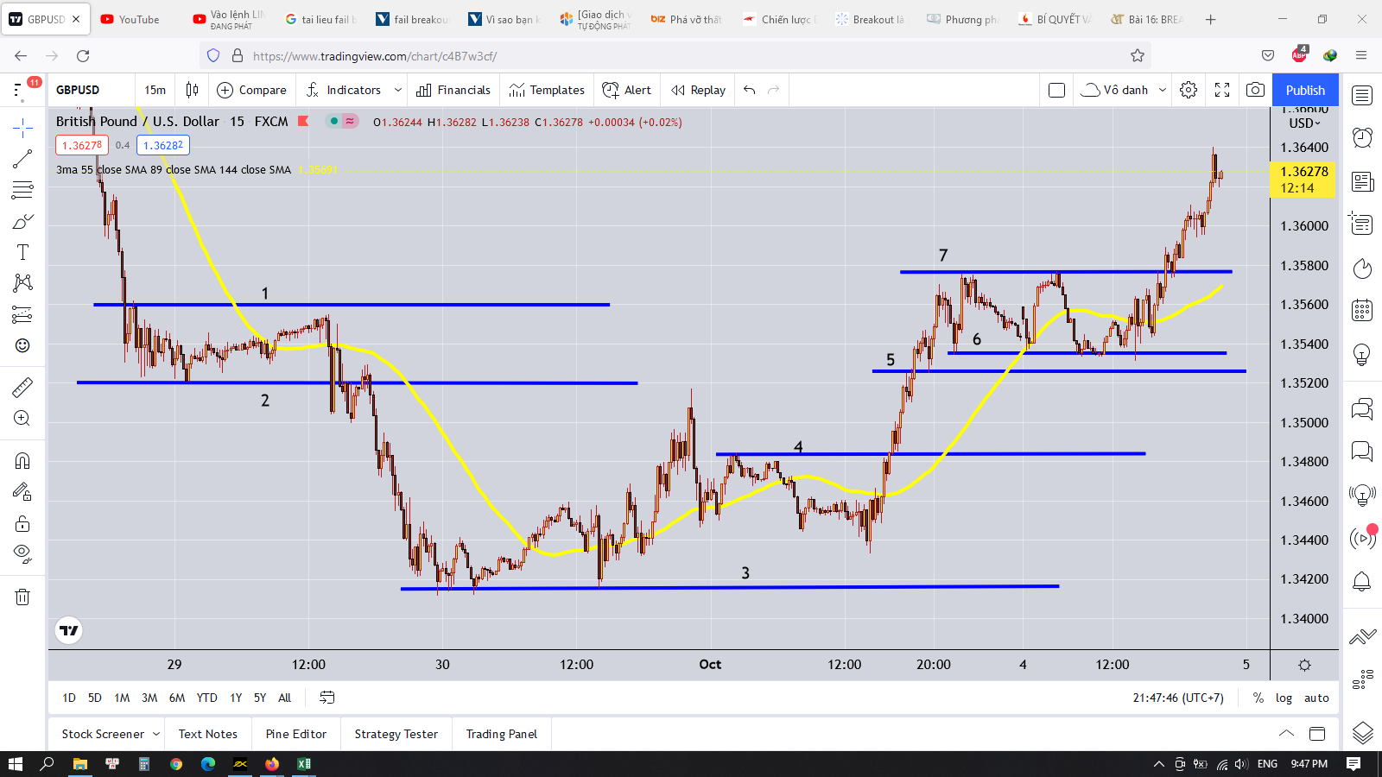

 |  | điều đầu tiên ta phải vẽ được các ngưỡng kháng cự, hỗ trợ chuẩn nhất

 | Cơ bản

 | Do giao dịch theo phương pháp breakout nên nếu xác định các ngưỡng mà sai thì sẽ dẫn tới hiện tượng xác định breakout sai(cực kỳ nguy hiểm)

 | như trong ngưỡng 6-7 thì giá có bật qua bật lại vài lần
 | nếu vẽ sai là sẽ bị thị trường cho ra đảo ngay

 | công cụ đi kèm MA55

 | đầu tiên ta sẽ phân tích vùng 1,2

 |  | Làm sao ta vẽ được vùng này
 |  | Theo bài phân tích hội tụ phân kỳ ở tài liệu PhanTichGBPUSD.xlsx
 |  | Sau khi một cao trào diễn ra thì thị trường sẽ chuyển động chậm lại và sẽ hội tụ về một miền
 |  | khi này ta sẽ thấy giá chỉ chạy sizeway trong một khu vực
 |  | vì vậy ta sẽ vào lệnh khi giá thoát khỏi khu vực này |  |  | phần dưới nâng cao hơn là giá đập vào keylevel rồi bật lại thì vào lệnh
 |  | khi giá thoát khỏi khu vực này thì sẽ dịch chuyển rất mạnh và đem lại lợi nhuận khá là lớn
 |  | chỉ đơn giản như vậy thôi

 |  | ok

 |  | Giờ khi giá đã chạm vào đường MA55 thì ta sẽ thấy được các ngưỡng hỗ trợ và kháng cự xuất hiện bao khu vực này
 |  | Chú ý là phải chờ cho giá cắt qua đường MA55 thì mới hình thành các keylevel chuẩn nha, chưa cắt là thị trường vẫn tiếp tục chạy và chưa hình thành đâu

 |  | ta kẻ các ngưỡng đó ra
 |  | đáy là đáy sâu nhất được tạo |  |  | nếu 2 cái đáy gần nhau thì luôn chọn cái đáy sâu hơn |  |  |  | quan trọng nhất là phải bắt đúng 2 cái đỉnh và đáy này
 |  | đỉnh là đỉnh cao nhất được tạo |  |  | nếu 2 cái đỉnh gần nhau thì luôn chọn cái đỉnh cao hơn |  |  |  | nếu sai là toang luôn
 |  | chú ý là phải tính từ cái râu nến nha, thiếu râu nến là toang luôn và ngay đấy
 |  | khi có cái râu nến mới mà cao hơn hay thấp hơn các ngưỡng thì phải cập nhật cái râu nến mới đó vào làm ngưỡng mới nha

 |  | khi giá cắt qua đường MA55 rồi hồi lại thì sẽ hình thành một cái ngưỡng, ta sẽ so với cái ngưỡng gần nhất rồi cập nhật theo cái nào cao hơn hay thấp hơn nha (Như hình dưới)
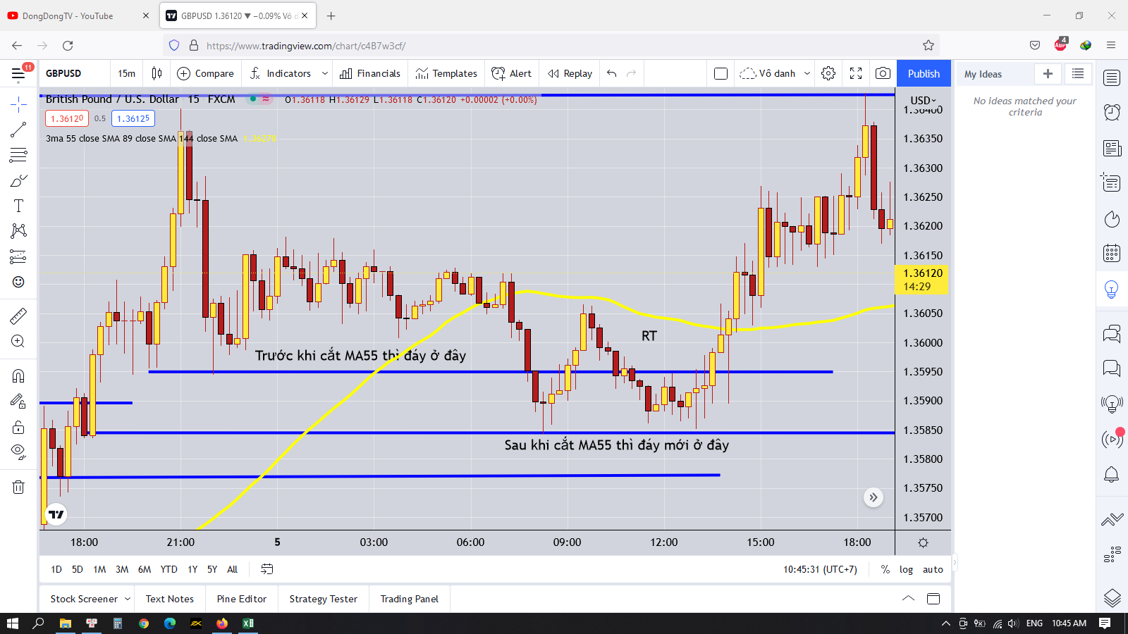
 |  | nếu thị trường tăng, giảm thì nó sẽ dịch chuyển từ từ chứ không chạy ngay đến đáy hay đỉnh đâu mà sợ lỡ kèo
 |  | và khi hình thành đỉnh, đáy thì nó vẫn sẽ retest lại vùng đó vài lần nữa
 |  | quan trọng là phải vào đúng, nếu không là sẽ ăn hành với thị trường

 |  | nguyên lý breakout là gì
 |  | giá phá qua ngưỡng hỗ trợ, kháng cự, retest lại hỗ trợ kháng cự
 |  | nếu thành công(breakout) thì giá sẽ đi tiếp xu hướng

 |  | sau khi giá phá qua ngưỡng kháng cự, hỗ trợ thì ta xử lý như nào
 |  | ta chờ một cây nến phá qua ngưỡng
 |  | thân cây nến phải nằm bên trên ngưỡng hoặc ra ngoài hẳn ngưỡng
 |  |  | phải là thân nến để đảm bảo phe mua hoặc phe bán đủ mạnh để tạo ra lực đẩy
 |  | sau đó sẽ có một vài cây nến retest lại ngưỡng vừa mới phá |  |  |  |  | nâng cao ở phần retest này, |  |  | khi giá phá và retest lại vùng giá
 |  | ta chờ cây nến đó hoàn thành |  |  |  |  | để đạt tỷ lệ RR cao hơn |  |  | ta tìm một mô hình nến đảo chiều như pinbar hay sao mai hay blabla gì đó
 |  | ta sẽ kẻ được một ngưỡng ở cây nến phá xong đó |  |  |  |  |  |  |  | sau khi mô hình nến đảo chiều xuất hiện thì ta vào lệnh
 |  | sau đó ta chờ một cây nến có thân cắt qua cái ngưỡng đó |  |  |  |  |  |  |  | chú ý là mô hình nến đảo chiều hay giá không được phá qua vùng ngược lại
 |  | sau khi có cây nến đó thì ta vào lệnh tương ứng rồi chờ đợi giá chạy tiếp |  |  |  |  |  |  |  | nếu không là giá đã chạy theo hướng ngược lại rồi
 |  |  |  |  |  |  |  |  |  | lúc này stoploss sẽ ngắn hơn, tăng tỷ lệ RR
 |  | Đối với nến M15 thì phải chờ retest rồi phá
 |  | Còn nâng cao hơn là khi nến M15 phá thì chờ nến H1 hình thành và có thân nằm ngang trên ngưỡng thì đảm bảo cho breakout thành công thì chỉ cần vào lệnh theo hướng đã phá
 |  | Xem ở phần nâng cao bên dưới

 |  | Takeprofit
 |  | sử dụng phương pháp x2 trong tài liệu TakeProfit.xlsx
 |  | trailing stop đối với những kèo siêu ngon, ăn trúng xu hướng siêu lớn, kết hợp với ngưỡng kháng cự hỗ trợ mới hình thành khi hội tụ với đường MA55
 |  | ta chờ đến khi giá hội tụ với đường MA55 thì ta sẽ biết được cái đáy hay đỉnh và ta sẽ đặt takeprofit ở gần cái đáy hay đỉnh đó, do nguyên lý giá sẽ retest lại cái đáy hay đỉnh mới

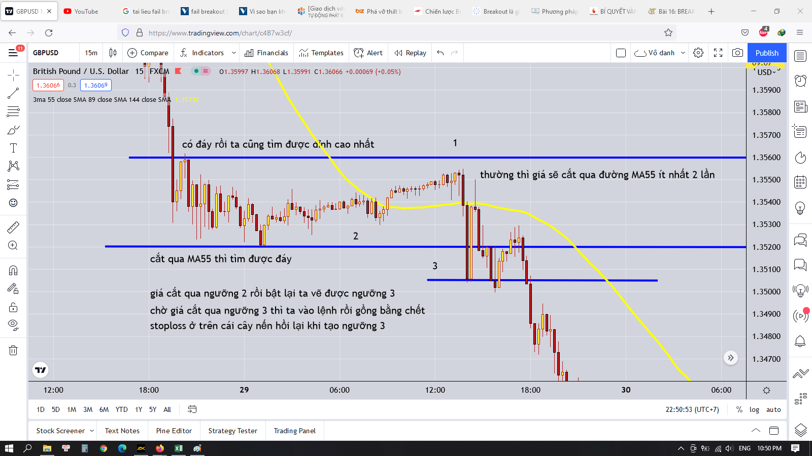

 | Dấu hiệu của phá vỡ thật
 |  | Phá vỡ thật là phá vỡ mà có lực mua, bán mạnh
 |  | Ít có sự lưỡng lự
 |  | Vì vậy tại key level khi phá vỡ thường có cây nến có thân nằm ngang và dài qua ngưỡng |  |  |  |  |  | Do tính chất này nên phải vẽ cực chuẩn xác cái ngưỡng này nếu không sẽ phân biệt sai giữa sự phá vỡ thật và giả
 |  |  |  |  |  |  |  | Vẽ sai một cái là cả thân nến nằm trên ngưỡng hay râu nến nằm trên ngưỡng ngay

 |  | Sau khi retest xong thì giá sẽ chạy thẳng một mạch chứ không có sự giằng co lớn nữa, chứng tỏ rằng phe mua hay phe bán đã chiến thắng

 |  | Còn trường hợp không có phá vỡ thật thì như thế nào
 |  | Thường thì cây nến phá vỡ có thân nằm ít hoặc chỉ có râu nằm trên ngưỡng
 |  | Sau đó giá sẽ retest về vùng trước đó
 |  | Rồi giá lại retest lại keylevel một lần nữa |  |  |  |  | Sự khác biệt nằm ở pha retest này thôi |  |  |  | Nếu đủ mạnh đẩy được giá thì sẽ breakout thành công
 |  | Nếu lần này vẫn không đủ mạnh thì giá sẽ quay trở lại retest keylevel phía bên kia |  |  |  |  |  |  |  |  | Nếu thấy sự lưỡng lự, giá đi sizeway, vài nến hay có dấu hiệu quay trở lại
 |  |  |  |  |  |  | Thắng bại tại pha retest ở keylevel |  |  |  | Hay có sự giằng co giữa 2 phe thì khả năng khó phá vỡ được
 |  |  |  |  |  |  |  |  |  |  | Chú ý cả phiên mỹ lúc 7h tối trở đi, thường giá sẽ dễ phá vỡ tại phiên này nhất

 |  | Với tính chất này rất có lợi cho mình khi biết xu hướng chính và keylevel
 |  | Giả sử như xu hướng là tăng, sau khi giá hội tụ, cắt qua đường MA55 rồi bật lại thì sẽ hình thành keylevel tăng
 |  | Ta bắt tín hiệu RT, rồi vào lệnh sau khi giá phá qua RT thì sẽ đảm bảo vào lệnh đúng xu hướng và hợp lưu giữa ba khung H4, H1, M15 |  |  |  |  |  |  |  |  | Phải xem phần bổ sung(Xuất hiện nến đảo chiều ở khung H1) ở phần dưới này để đảm bảo vị thế khi vào lệnh
 |  | Takeprofit ít nhất ở cái đỉnh mới hình thành hoặc cao hơn(gần những keylevel ở khung thời gian cao hơn) |  |  |  |  |  |  |  |  | Xem phần bổ xung để tăng vị thế khi take profit
 |  | Stoploss ngay dưới keylevel hay dưới cái râu nến dài nhất gần đó
 |  | Nhiều khi giá phá qua RT, rồi sẽ có những râu nến retest lại trong vùng RT, ta sẽ đặt lệnh Buylimit trong khoảng RT(Tầm 50% thân RT) thì sẽ tăng tỷ lệ RR lên

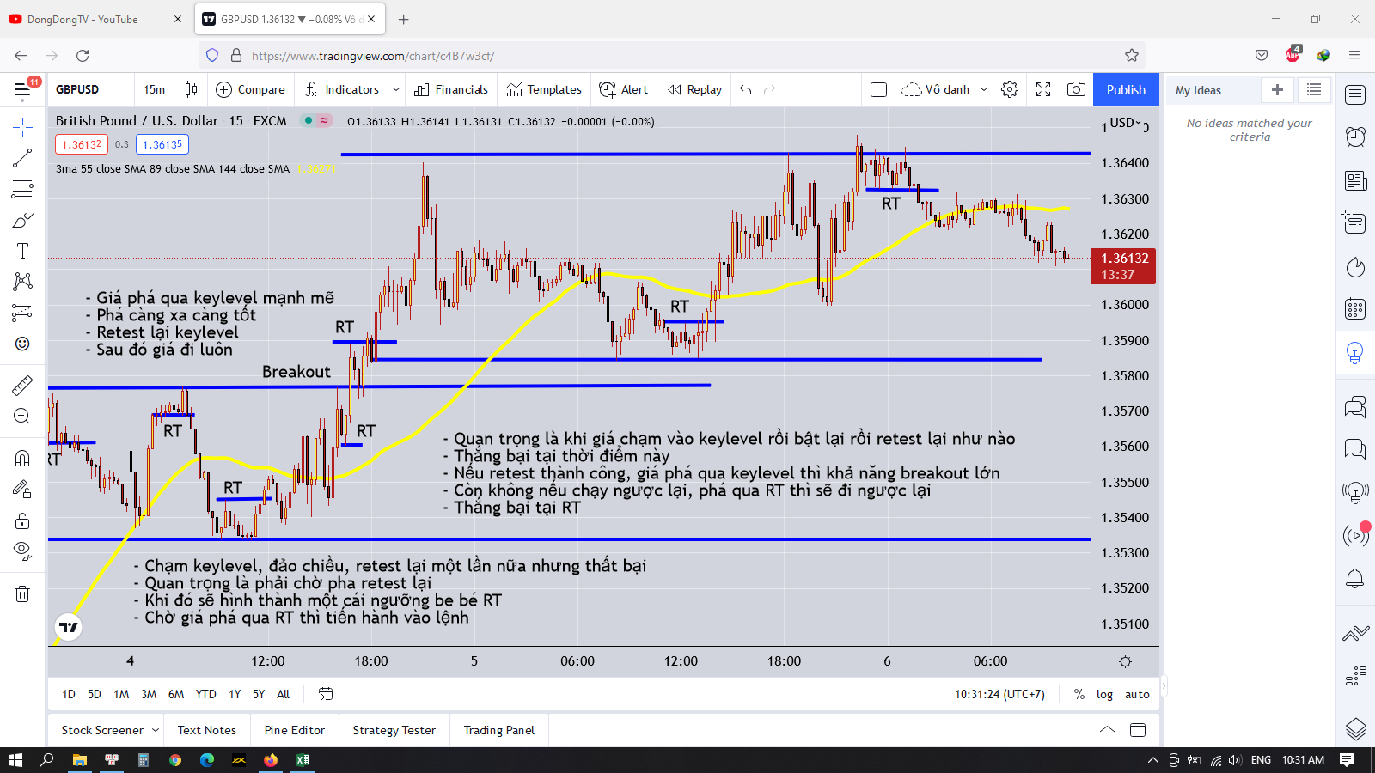

 | Để đảm bảo vị thế vững chắc khi vào lệnh thì ta phải đảm bao thêm một số điều kiện sau
 | Bật khung H1 lên

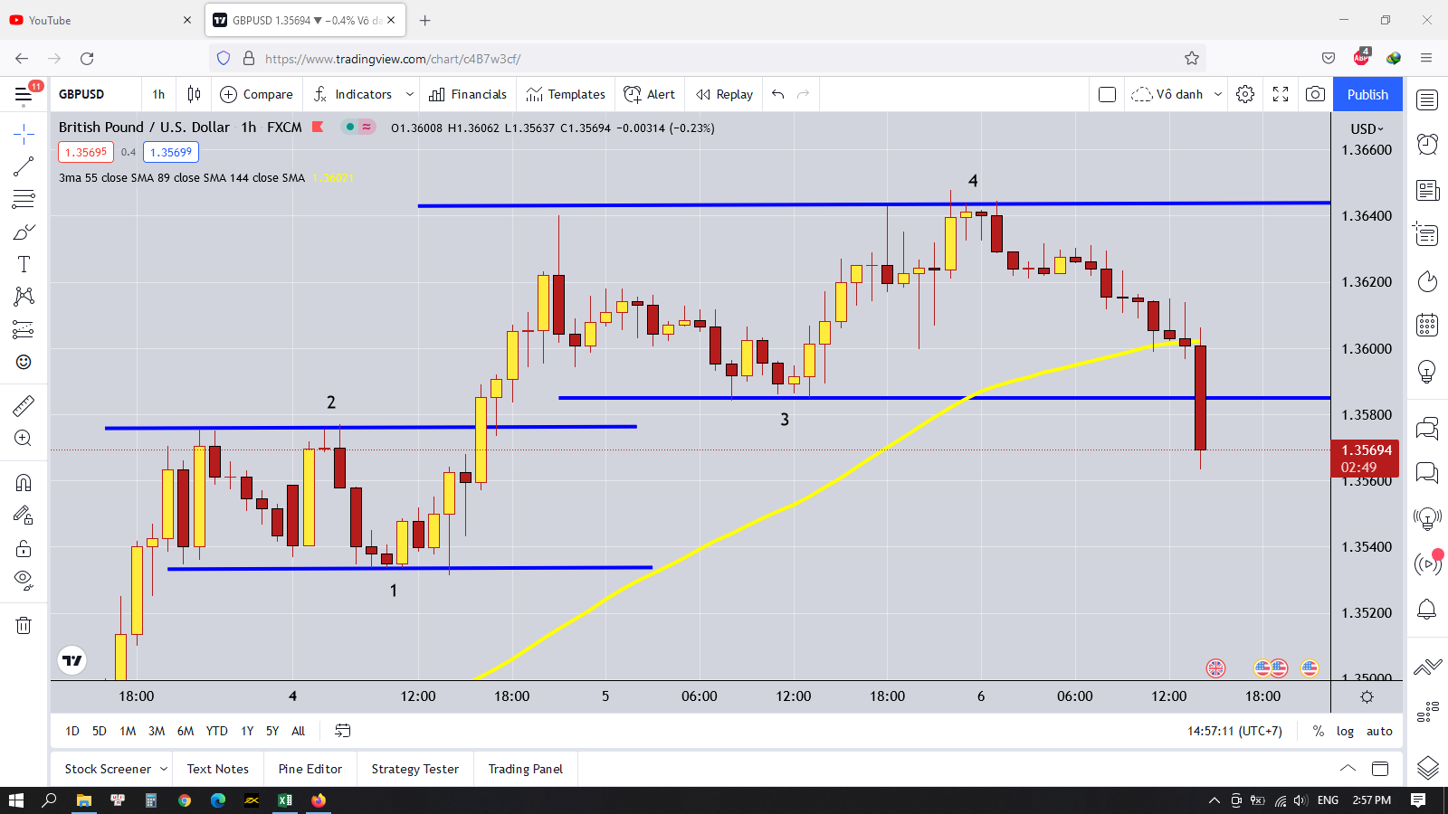

 | Nâng cao

 | Để tăng cường vị thế khi vào lệnh thì tại vùng keylevel phải có nến H1 đảo chiều(do dao dịch trong khung nhỏ(M15) thì cần ít nhất là nến H1 đảo chiều làm điểm tựa cho keylevel đó)
 | Do giao dịch trong khung thời gian ngắn nhưng keylevel ít nhất phải được hình thành bởi khung H1, nếu sử dụng keylevel bởi khung M15 thì nó có sức mạnh khá yếu
 | Ngoài ra chúng ta phải chú ý đến những keylevel được hình thành bởi những khung thời gian lớn hơn nếu như giá đi đến gần khung đó
 | Keylevel được hình thành bởi khung càng lớn thì sức mạnh càng cao
 | Khi tác động vào keylevel mà bật lại thì nó sẽ đi đến vùng sinh ra nó
 | Do đó vùng sinh ra bởi khung D1 sẽ lớn hơn H4, H4 lớn hơn H1…
 | có thế ta sẽ vẽ những keylevel của những khung thời gian khác nhau theo độ lớn của khung vẽ
 | khung thời gian M15 hay chỉ dùng để tìm điểm vào lệnh khi giá đi đến vùng keylevel thôi
 | Ta phải chờ khi giá vào vùng keylevel và chờ xuất hiện loại nến đảo chiều này
 | Nghĩa là những cây nến H1 khi vào vùng này thì thường bị chững lại, có thế có râu nến cắt qua keylevel
 | Hoặc xuất hiện những cây nến pinbar hay doji hay sao mai ở vùng này
 | Sau đó giá sẽ test lại keylevel một lần nữa
 | Khi này nó sẽ hình thành vùng RT
 | Thì ta sẽ vào lệnh khi giá phá qua RT
 | Chú ý là khi giá vào vùng key level mà bị bật lại thì nó sẽ vào vùng keylevel kia( khả năng cao là thế)
 | Vì vậy cần phải xác định đúng keylevel, nếu xác định sai thì sẽ tính toán sai
 | Keylevel ở khung thời gian càng cao thì càng chuẩn xác, ít nhất là từ H1, H4 đổ lên
 | Mấy cái keylevel ở khung thời gian thấp toàn là rác, nhiều nhiễu

 | Nếu không đảm bảo điều kiện này thì có thể ta sẽ gặp phải breakout nếu xuất hiện một cây nến H1 nằm ngang qua keylevel
 | Những cây nến nằm ngang dó thường là những cây nến marubozu to dài và khỏe :))
 | Dựa vào điều này cũng tăng cường vị thế cho lệnh khi breakout xảy ra
 | Thì khi này ta chỉ việc buy hoặc sell theo nến thôi, nghĩ nhiều làm gì
 | Nếu nâng cao hơn thì ta chờ giá retest lại keylevel vừa phá để tăng cường RR

 | khi giá vừa vào vùng keylevel mà có dấu hiệu chững lại thì ta không được vào lệnh ngay nha
 | ta phải chờ vài ba cây nến và xuất hiện nến đảo chiều đủ mạnh thì mới vào lệnh
 | nếu không khi gặp ngay cây breakout là tạch luôn
 | còn nếu gặp cây breakout thì cứ mạnh dạn bơi theo nó luôn do khi breakout giá sẽ đi nhanh và mạnh, không chờ một ai đâu

 | Nếu ta có một vị thế tốt khi vào lệnh ở vùng keylevel dưới, ta sẽ xem giá phản ứng ở vùng keylevel trên như thế nào để tiến hành takeprofit sau cho tăng tỷ lệ RR hoặc giảm rủi ro
 | Nghĩa là vào lệnh chờ giá đi đến keylevel phía trên |  |  | Nếu giá không phá được keylevel đó mà có dấu hiệu đảo chiều thì ta sẽ takeprofit ở keylevel đó |  |  |  |  |  |  | Chú ý là dựa trên khung H1 nha
 |  |  |  | Nếu giá cắt qua keylevel đó thì ta chỉ việc gồng lời tiếp thôi |  |  |  |  |  |  | Chú ý là dựa trên khung H1 nha

